Blad1
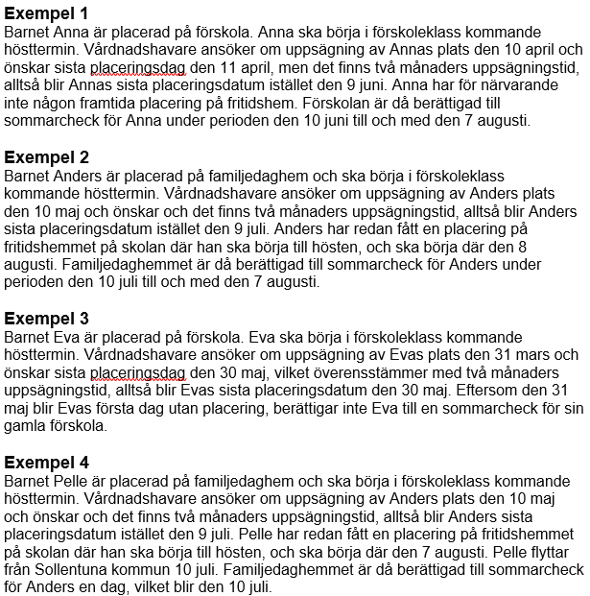
ANSÖKAN OM SOMMARCHECK 2024
FÖRSKOLANS/FAMILJEDAGHEMMETS NAMN:
NAMN PÅ DEN SOM LÄMNAR DESSA UPPGIFTER
E-POSTADRESS FÖR DEN SOM LÄMNAR DESSA UPPTIFTER
Barnets förnamn | Barnets efternamn | Datum, dagen efter barnets sista placeringsdag på förskolan / familjedag hemmet | Datum, dagen före barnets första placeringsdag på fritidshem. | Antal dagar i juni som förskolan / familjedag hemmet är berättigat till sommarcheck | Antal dagar i juli som förskolan / familjedag hemmet är berättigat till sommarcheck | Antal dagar i augusti som förskolan / familjedag hemmet är berättigat till sommarcheck | Antal dagar totalt som förskolan / familjedag hemmet är berättigat till sommarcheck

 |  |  |  |  |  |  | 0
Se excempel nedan.

ANSÖKAN OM SOMMARCHECK 2024
FÖRSKOLANS/FAMILJEDAGHEMMETS NAMN:
NAMN PÅ DEN SOM LÄMNAR DESSA UPPGIFTER
E-POSTADRESS FÖR DEN SOM LÄMNAR DESSA UPPTIFTER
Barnets förnamn | Barnets efternamn | Datum, dagen efter barnets sista placeringsdag på förskolan / familjedag hemmet | Datum, dagen före barnets första placeringsdag på fritidshem. | Antal dagar i juni som förskolan / familjedag hemmet är berättigat till sommarcheck | Antal dagar i juli som förskolan / familjedag hemmet är berättigat till sommarcheck | Antal dagar i augusti som förskolan / familjedag hemmet är berättigat till sommarcheck | Antal dagar totalt som förskolan / familjedag hemmet är berättigat till sommarcheck
Anna | Exempelsson | 20240610 | 20240807 | 21 | 31 | 7 | 59
Anders | Exempelsson | 20240710 | 20240807 | 0 | 22 | 7 | 29
Pelle | Exempelsson | 20240710 | 20240710 | 0 | 1 | 0 | 1

 |  |  |  |  |  |  | 89

